基準日の指定
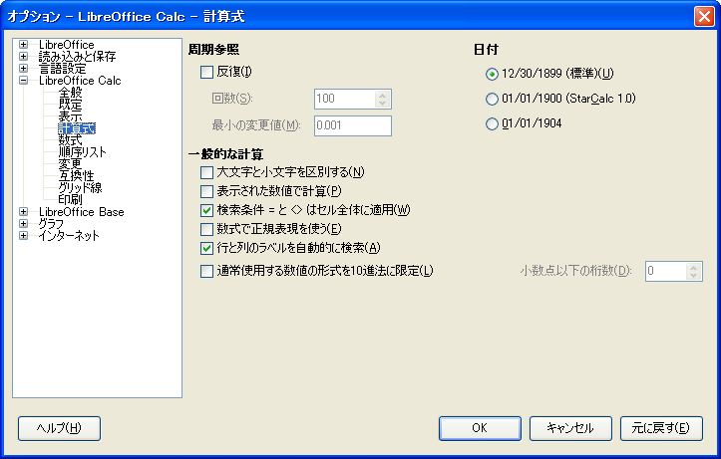
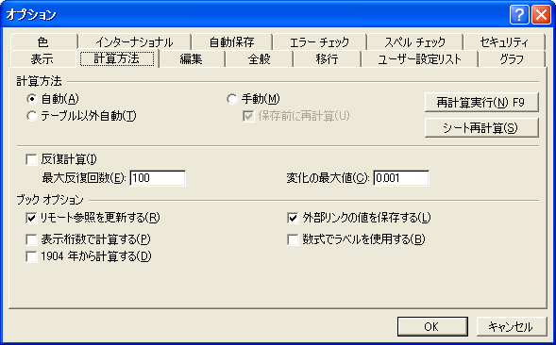
■Excelの基準日

 | 通常は、1900年1月0日 00時00分00秒。
 | ※0日は、1月1日から48時間を引いた値。

 | 1904年から始まる場合がある。

 |  | https://support.microsoft.com/ja-jp/kb/180162/ja

 |  | ただし、Excel95以前のものなので、Excel2000以降は問題ない。
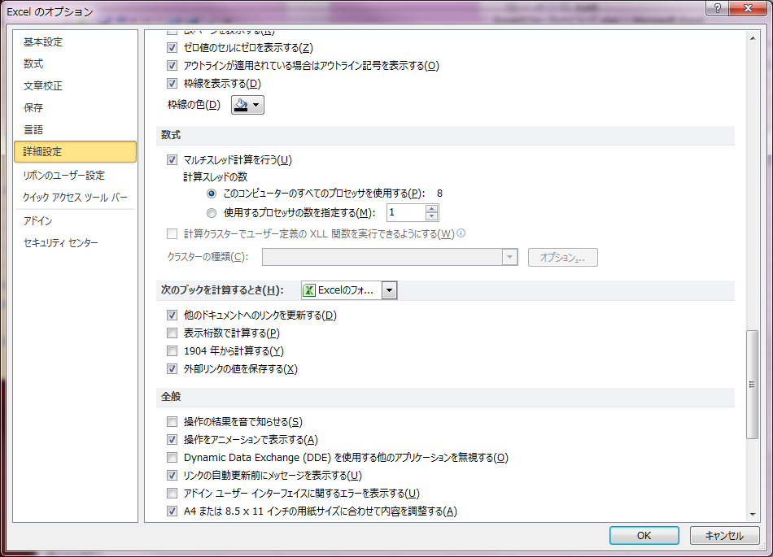

 | LibreOffice |  | Excel2003

